Hoja1
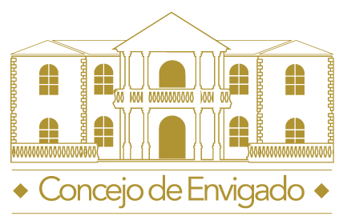 |  | Programación semestral de Eventos de Gestión Comunitaria Año: 2019

No | Evento | Población Objetivo | Fecha De Realización | Lugar | Actividades Generales | Responsables | Estado | Cumplimiento Real De 1 a 10 | Satisfacción De 1 a 5
1 | Visitas de socialización a las Instituciones educativas, con el objetivo de llevar a un mensaje a los niños y niñas sobre las caracteristicas que debe tener un buen líder, esto con el objetivo de realizar una elección acertada de los concejalitos. | Instituciones educactivas públicas y privadas del municipio que participarán en el programa. | Marzo de 2019 | Instituciones públicas y provadas de Envigado | Cración del cronograma de visitas | Secretaria de presidencia y comunicadora. | Cumplido | 10 | 5
 |  |  |  |  | Realización de las visitas a cada institución
 |  |  |  |  | Charla sobre las caracteristicas de un buen líder
 |  |  |  |  | Socialización del programa Niños al Concejo
2 | Programa institucional Los Niños al Concejo - Sembrando ideas por nuestro medio ambiente. | Niños de 5° de las Instituciones Educativas Públicas y Privadas, rectores, familias y autoridades locales, departamentales y nacionales. | Del 12/03/2019 hasta el 24/04/2019 | Recinto del Concejo Municipal | Sensibilización, capacitación, elaboración de plan de calidad, sesión plenaria infantil y diligenciamiento de encuestas. | Mesa Directiva, Secretaría General y funcionarios de la Corporación. | Cumplido | 10 | 5
3 | Capacitación concejales y funcionarios | Concejales | 10 de mayo de 2019 | Recinto del Concejo | Capacitación sobre Marketin Político | Mesa Directiva, comunicadora y capacitador Miguel Jaramillo Luján | Cumplido | 10 | 5
4 | Conmemoración Día del Concejal | Concejales | 24 de mayo de 2019 | Concejo | Actividad de integración para conmemorar el Día del Concejal | Mesa Directiva, secretario general, comunicadora y equipo administrativo. | Cumplido | 10 | 5
5 | Celebración cumpleaños 244 de Envigado | Comunidad | 14 de julio de 2019 | Parque Principal Marceliano Vélez Barreneche | Actividades culturales, lúdicas y recreativas para toda la comunidad, con el fin de conmemorar los 244 años de Envigado. | Mesa Directiva, Corporados, secretario general, comunicadora y equipo administrativo. | Pendiente
6 | Capacitación Comunidad | Comunidad | Por definir | Recinto del Concejo | Capacitación sobre temas de interés a la comunidad | Mesa Directiva, comunicadora y capacitador contratista | Pendiente
7 | Programa institucional Vivir Mejor Teleenvigado | Comunidad | 14 de noviembre de 2019 | Canal Teleenvigado | Socializar temas de interés y balance de gestión realizado por el Concejo Municipal | Mesa Directiva, secretario general y comunicadora | Pendiente
8 | Cabildo Abierto | Comunidad | Por definir | Recinto del Concejo | Por definir | Mesa Directiva, secretario general y comunicadora | Pendiente
9 | Rendición de cuentas | Comunidad | Por definir | Recinto del Concejo | Por definir | Mesa Directiva, secretario general y comunicadora | Pendiente

Total |  |  |  |  |  |  |  | 40.0

